ex6
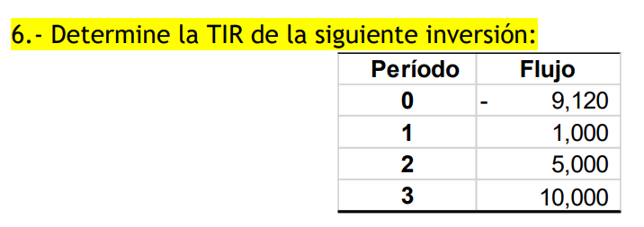

asumo | 25%
 | Periodo | 0 | 1 | 2 | 3 | VPN | TIR
 | flujo | -9120 | 1000 | 5000 | 10000 |  | 25.00%
 | tasa | 25% | 25% | 25% | 25%
 | flujo desc | -9120 | 800 | 3200 | 5120 | 4.6437889978E-08

ex13
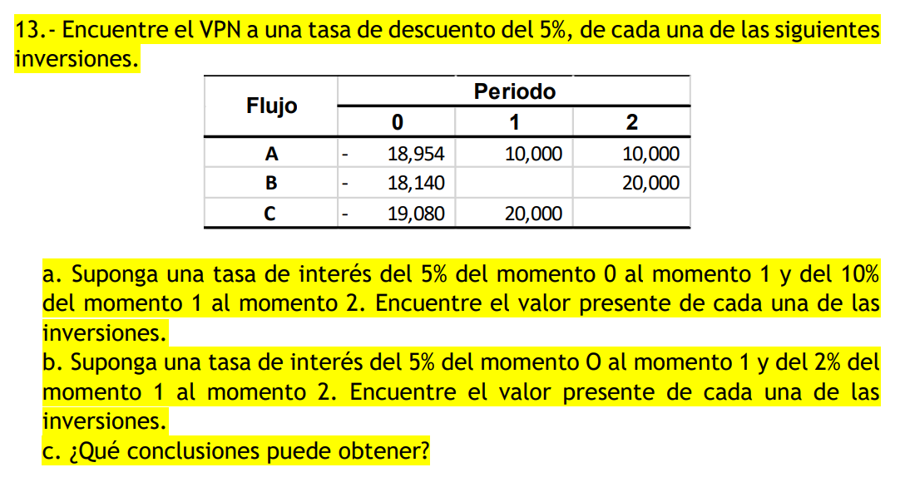

 |  |  |  |  | a) |  |  |  |  | b)
periodo | 0 | 1 | 2 | VPN | periodo | 0 | 1 | 2 | VPN | periodo | 0 | 1 | 2 | VPN
flujo neto | -18954 | 10000 | 10000 |  | flujo neto | -18954 | 10000 | 10000 |  | flujo neto | -18954 | 10000 | 10000
tasa | 5% | 5% | 5% |  | tasa | 5% | 5% | 10% |  | tasa | 5% | 5% | 2%
f desc | -18954 | 9523.8095238 | 9070.2947846 | -359.89569161 | f desc | -18954 | 9523.8095238 | 8264.4628099 | -1165.7276663 | f desc | -18954 | 9523.8095238 | 9611.6878124 | 181.49733619

periodo | 0 | 1 | 2 | VPN | periodo | 0 | 1 | 2 | VPN | periodo | 0 | 1 | 2 | VPN
flujo neto | -18140 | 0 | 20000 |  | flujo neto | -18140 | 0 | 20000 |  | flujo neto | -18140 | 0 | 20000
tasa | 5% | 5% | 5% |  | tasa | 5% | 5% | 10% |  | tasa | 5% | 5% | 2%
f desc | -18140 | 0 | 18140.589569 | 0.589569161 | f desc | -18140 | 0 | 16528.92562 | -1611.0743802 | f desc | -18140 | 0 | 19223.375625 | 1083.3756248

periodo | 0 | 1 | 2 | VPN | periodo | 0 | 1 | 2 | VPN | periodo | 0 | 1 | 2 | VPN
flujo neto | -19080 | 20000 | 0 |  | flujo neto | -19080 | 20000 | 0 |  | flujo neto | -19080 | 20000 | 0
tasa | 5% | 5% | 5% |  | tasa | 5% | 5% | 10% |  | tasa | 5% | 5% | 2%
f desc | -19080 | 19047.619048 | 0 | -32.380952381 | f desc | -19080 | 19047.619048 | 0 | -32.380952381 | f desc | -19080 | 19047.619048 | 0 | -32.380952381

 |  |  |  |  | c)
 |  |  |  |  | en el primer caso, como la r va en aumento y aparte mientras más lejano más se descuenta en el VP,
 |  |  |  |  | el VPN se ve afectado y se va a -vos. Como en el otro caso la r disminuye conforme avanza el tiempo, el descuento no crece tanto al elevar un numero menor a mayores potencias, entonces la VPN no va tan abajo.

ex14
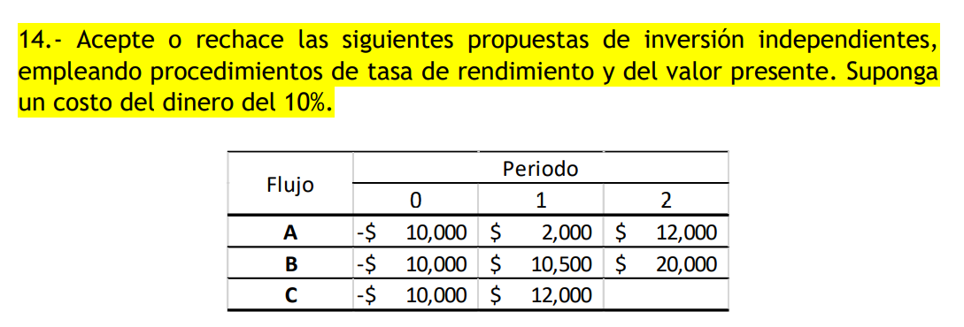

10% |  |  |  | VPN | TIR
A | 0 | 1 | 2
flujo neto | -10000 | 2000 | 12000
tasa | 10% | 10% | 10%
f desc | -10000 | 1818.1818182 | 9917.3553719 | 1735.5371901 | 20.00%

10% |  |  |  | VPN | TIR
B | 0 | 1 | 2
flujo neto | -10000 | 10500 | 20000
tasa | 10% | 10% | 10% |  | 103%
f desc | -10000 | 9545.4545455 | 16528.92562 | 16074.380165 | 103.35%

20% |  |  |  | VPN | TIR
C | 0 | 1 | 2
flujo neto | -10000 | 12000
tasa | 20% | 20% | 20%
f desc | -10000 | 10000.000467 | 0 | 0.00046664429647 | 20.00%

ex15d
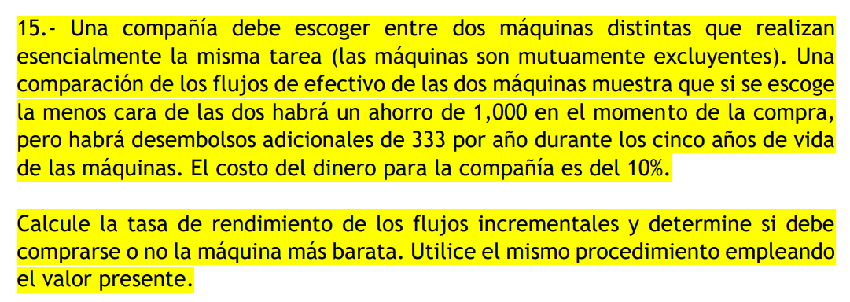

 | 10%
 | 0 | 1 | 2 | 3 | 4 | 5 | VPN | TIR | VPN/i
flujo | -2000 | 1000 | 1000 | 1000 | 1000 | 1000
tasa | 10% | 10% | 10% | 10% | 10% | 10%
desc | -2000 | 909.09090909 | 826.44628099 | 751.3148009 | 683.01345537 | 620.92132306 | 1790.7867694 | 41% | -0.8953933847
flujo | -1000 | 1333 | 1333 | 1333 | 1333 | 1333
tasa | 10% | 10% | 10% | 10% | 10% | 10%
desc | -1000 | 1211.8181818 | 1101.6528926 | 1001.5026296 | 910.456936 | 827.68812364 | 4053.1187636 | 131% | -4.0531187636 | conviene la barata, pq invierto x y me regresa 4.05 veces x, con TIR 131% (mayor a 41% de la más cara)

